总体流程图
开始

扫描SN号条码，启动测试

1）SN号合法性检查
2）测试Server的连接是否正常

1）RK7001的读版本信息、UID
2）自检

RK4103的板测，写号，蓝牙测试

目检：听喇叭声音

结束

详细流程图
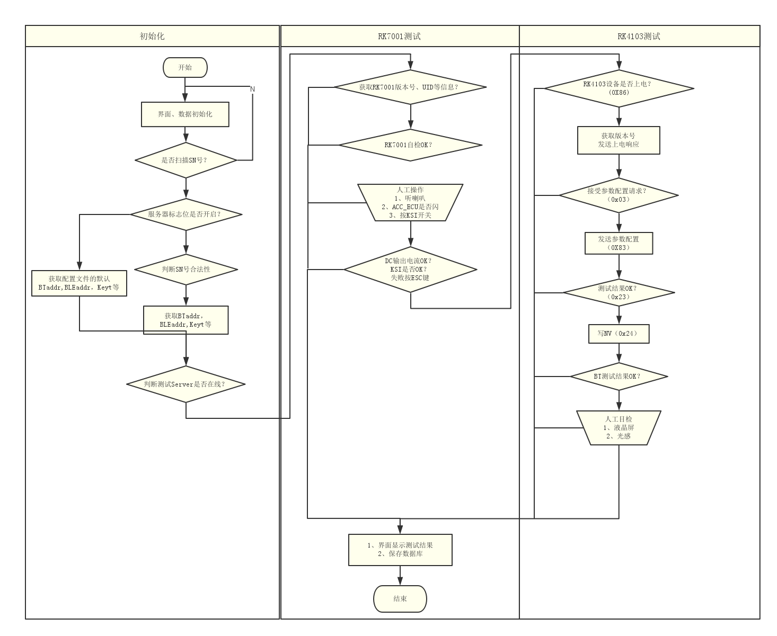

开始

收到PIN测试结果？（0x23）

1、初始化界面
2、判断数据库是否连接
3、构建参数和任务

发送结果回应（0xA3）

有扫描SN号？
收到参数保存通知？（0x24）
没有超时？

发送同步报文(0x12)
没有超时？
参数保存通知回应

收到自检结果(0x98)？
没有超时？
收到蓝牙测试结果？（0x26）

没有超时？

是否按KSI按钮？
蓝牙测试结果回应

弹出目测对话框
目测超时？

硬件资料
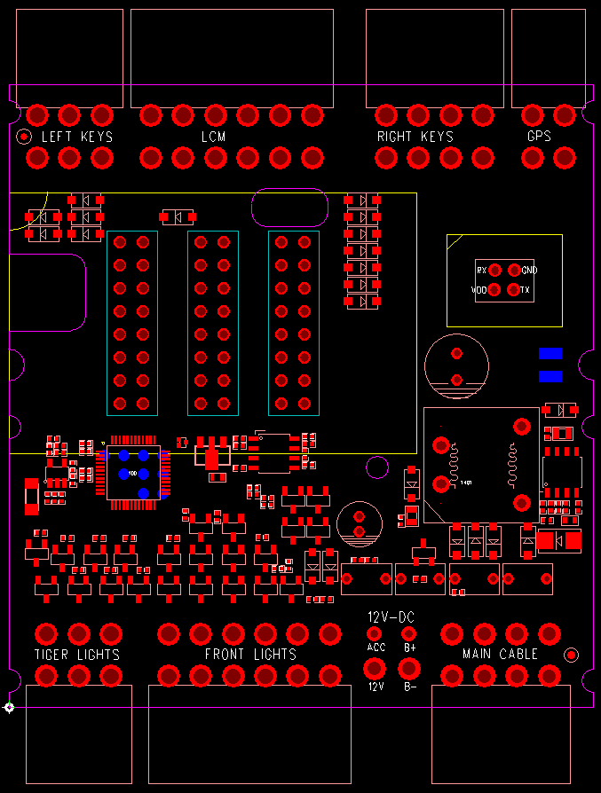
RK7001接口定义说明：
元件面朝上，连接器的突起口在上，正对着连接器视图方向。
每个连接器有两排引脚，上面的定义为上排，下面的定义为下排。
一、左开关组：
板上标注文字：LEFT KEYS
上排 | 远近光开关 | 喇叭开关 | GND
下排 | 左转灯开关 | 右转灯开关 | 巡航开关

二、仪表+灯光接口：
板上标注文字：LCM
上排 | 灯4-负极 | 灯3-负极 | 灯1-负极 | 背光 | LCM_DO | VLCM
下排 | 灯5-负极 | 灯2-负极 | LCM_CLK | LCM_光感 | LCM_CS | GND

三、右开关组：
板上标注文字：RIGHT KEYS
上排 | P档开关 | 自动大灯开关 | 大灯开关 | GND
下排 | 自动修复开关 | 档位开关 | 推车开关 | 倒车开关

四、GPS接口
板上标注文字：GPS
上排 | 485_B | 485_A
下排 | VGPS | GND

五、尾灯组：
板上标注文字：TIGER LIGHTS
上排 | 马桶锁-负极 | 尾灯-负极 | 刹车灯-负极
下排 | 左后灯-负极 | 右后灯-负极 | 12V

六、前灯组：
板上标注文字：FRONT LIGHTS
上排 | 铁喇叭-负极 | 近光灯-负极 | 远光灯-负极 | 背景灯 绿-负极 | 12V | 12V
下排 | 左转灯-负极 | 右转灯-负极 | 背景灯 红-负极 | 背景灯 蓝-负极 | 12V | 12V

七、主线束
板上标注文字：MAIN CABLE
上排 | POWER | KSI_LED | KSI | GND
下排 | GND | 485_A | 485_B | ACC_ECU

备注：连接器为MOLEX 4.2

流程更改
初始化 | RK7003测试 | RK4103测试

开始

获取RK7003版本号，UID？（0x08）

界面，数据初始化

是否扫描SN号？

服务器标志位是否开启？

判断SN号合法性

使用默认BTaddr,BLEaddr, Key
获取BTaddr， BLEaddr，Key

判断测试server是否在线？（0x02）

